Detalhamento_Avarias
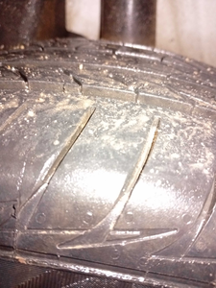
Detalhamento da Cobrança

Cliente | xxxx
Contrato: | xxxx

Placa: | TED7C03 |  | VALOR TOTAL
Modelo: | ONIX PLUS LTZ 1.0 12V TURBO FLEX 4P C/AR - AUTOMÁTICO |  | R$475.00
Cor: | BRANCO

1 | Pintura porta traseira direita | Valor | R$340.00
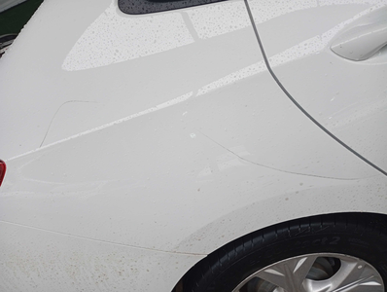

2 | Troca jogo de calotas | Valor | R$135.00

